sume_euro_0220_graf
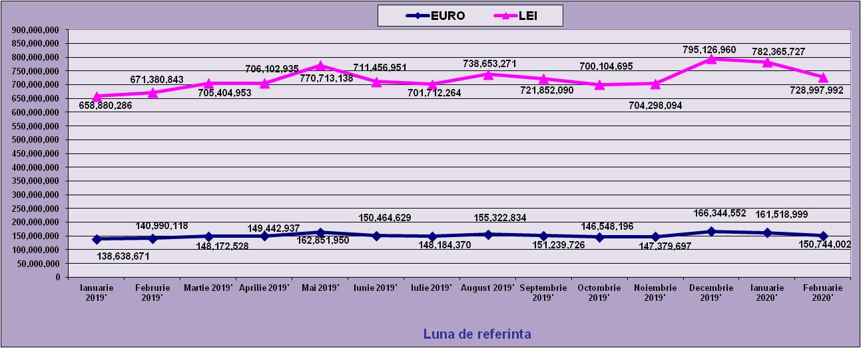
 | Ianuarie 2019' | Februrie 2019' | Martie 2019' | Aprilie 2019' | Mai 2019' | Iunie 2019' | Iulie 2019' | August 2019' | Septembrie 2019' | Octombrie 2019' | Noiembrie 2019' | Decembrie 2019'
EURO | 138,638,671 | 140,990,118 | 148,172,528 | 149,442,937 | 162,851,950 | 150,464,629 | 148,184,370 | 155,322,834 | 151,239,726 | 146,548,196 | 147,379,697 | 166,344,552
LEI | 658,880,286 | 671,380,843 | 705,404,953 | 706,102,935 | 770,713,138 | 711,456,951 | 701,712,264 | 738,653,271 | 721,852,090 | 700,104,695 | 704,298,094 | 795,126,960
curs EURO | 4.7525 | 4.7619 | 4.7607 | 4.7249 | 4.7326 | 4.7284 | 4.7354 | 4.7556 | 4.7729 | 4.7773 | 4.7788 | 4.7800
 | 1Euro 4,7525 BNR 18/03/2019) | 1Euro 4,7619 BNR 18/04/2019) | 1Euro 4,7607 BNR 20/05/2019) | 1Euro 4,7249 BNR 18/06/2019) | 1Euro 4,7326 BNR 18/07/2019) | 1Euro 4,7284 BNR 19/08/2019) | 1Euro 4,7354 BNR 18/09/2019) | 1Euro 4,7556 BNR 18/10/2019) | 1Euro 4,7729 BNR 18/11/2019) | 1Euro 4,7773 BNR 18/12/2019) | 1Euro 4,7788 BNR 20/01/2020) | 1Euro 4,7800 BNR 18/02/2020)
 | Ianuarie 2020' | Februarie 2020'
EURO | 161,518,999 | 150,744,002
LEI | 782,365,727 | 728,997,992
curs EURO | 4.8438 | 4.8438
 | 1Euro 4,8438 BNR 18/03/2020) | 1Euro 4,8360 BNR 16/04/2020)

evolutie_rp_0220_graf
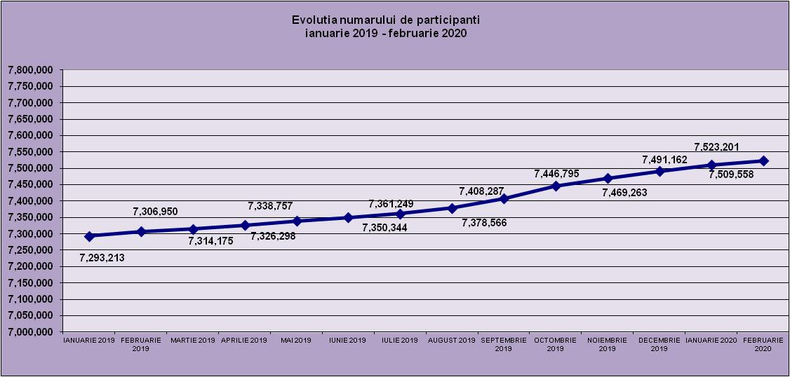
IANUARIE 2019 | FEBRUARIE 2019 | MARTIE 2019 | APRILIE 2019 | MAI 2019 | IUNIE 2019 | IULIE 2019 | AUGUST 2019 | SEPTEMBRIE 2019 | OCTOMBRIE 2019 | NOIEMBRIE 2019 | DECEMBRIE 2019
7,293,213 | 7,306,950 | 7,314,175 | 7,326,298 | 7,338,757 | 7,350,344 | 7,361,249 | 7,378,566 | 7,408,287 | 7,446,795 | 7,469,263 | 7,491,162
IANUARIE 2020 | FEBRUARIE 2020

7,509,558 | 7,523,201

evolutie_aleatorii_0220_graf
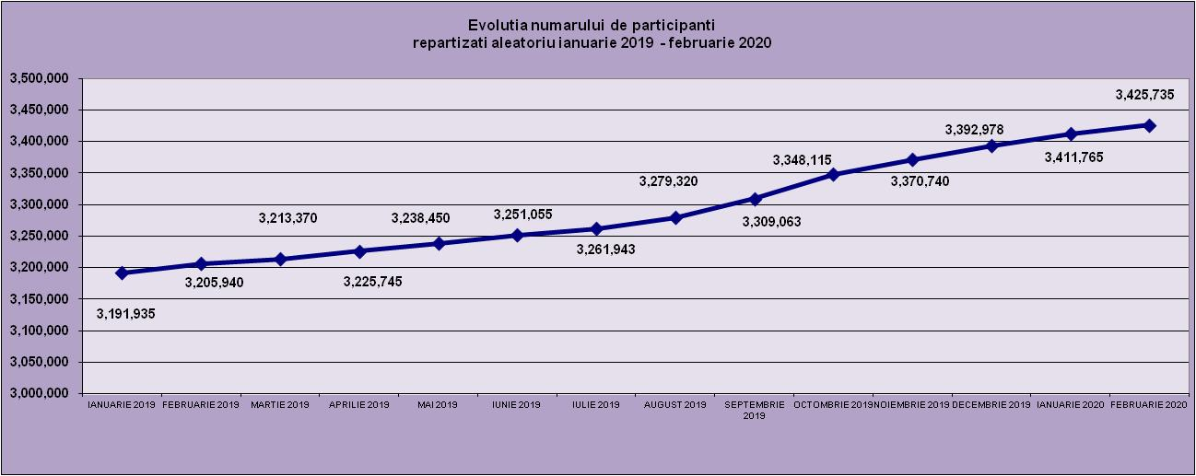
IANUARIE 2019 | FEBRUARIE 2019 | MARTIE 2019 | APRILIE 2019 | MAI 2019 | IUNIE 2019 | IULIE 2019 | AUGUST 2019 | SEPTEMBRIE 2019 | OCTOMBRIE 2019 | NOIEMBRIE 2019 | DECEMBRIE 2019
3,191,935 | 3,205,940 | 3,213,370 | 3,225,745 | 3,238,450 | 3,251,055 | 3,261,943 | 3,279,320 | 3,309,063 | 3,348,115 | 3,370,740 | 3,392,978
IANUARIE 2020 | FEBRUARIE 2020
3,411,765 | 3,425,735

grafic1
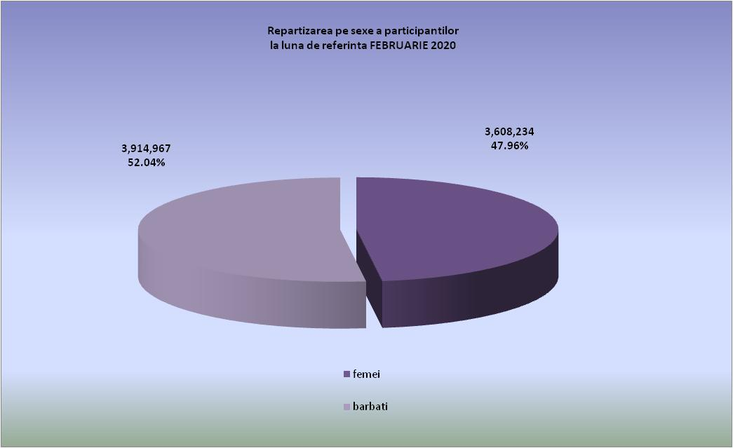

grafic2
